Estado Actividad Cliente
Raro que haya tan pocos clientes de alta activa (6-8%, versus los que se dan de alta y no compran nada, 91-93%)
KPI | May-22 |  | May-23
 | # | % | # | %
Clientes Activos con respecto al total de la base de datos (clientes con al menos 1 compra en los ultimos 12 meses) | 113,922 | 67.58% | 134,362 | 79.71%
Altas Activas con respecto a Mayo (clientes con al menos 1 compra en 30 dias posteriores a alta) | 400 | 6.22% | 529 | 8.85%
Altas Latentes con respecto a Mayo (clientes sin ninguna compra en 30 dias posteriores a alta) | 6,035 | 93.78% | 5,448 | 91.13%
Vinculados Activos con respecto a Mayo (Clientes que se dieron de alta, realizaron una compra en los primeros 30 días, y luego repitieron otra dentro de los 83 dias posteriores a la primera compra) | 1,028 | 18,58% de altas activas | 1,483 | 20,62% de altas activas

Repeticion de compra
Parece que los clientes, articulos y revenues han subido...
 | May 2021-22 |  |  |  |  | May 2022-23
 | Clientes | Articulos | Importe |  |  | Clientes | Articulos | Importe
Tienda fisica | 103,753 | 590,059 | 7,396,632 € |  |  | 125,217 | 763,488 | 8,727,104 €
Tienda online | 14,616 | 69,072 | 965,207 € |  |  | 13,632 | 61,967 | 879,834 €
TOTAL | 118,369 | 659,131 | 8,361,839 |  |  | 138,849 | 825,455 | 9,606,938

Parece que las proporciones de compras por clientes se mantienen estables. Interesante notar que las gran cantidad de clientes (aprox 77%) hacen entre 1 y 2 compras, y representan un 47% de los ingresos.
 | # compras | clientes con tales compras en el periodo (#) | clientes con tales compras en el periodo (%) | total_ingreso (€) | total_ingreso (%) | # compras | clientes con tales compras en el periodo (#) | clientes con tales compras en el periodo (%) | total_ingreso (€) | total_ingreso (%)
 | 1 | 68050 | 59.7% | 2,470,511 € | 29.5% | 1 | 79916 | 59.5% | 2,820,175 € | 29.4%
 | 2 | 20300 | 17.8% | 1,482,482 € | 17.7% | 2 | 24309 | 18.1% | 1,703,557 € | 17.7%
 | 3 | 9707 | 8.5% | 1,061,955 € | 12.7% | 3 | 11632 | 8.7% | 1,241,348 € | 12.9%
 | 4 | 5601 | 4.9% | 815,539 € | 9.8% | 4 | 6662 | 5.0% | 939,582 € | 9.8%
 | 5 | 3499 | 3.1% | 629,627 € | 7.5% | 5 | 4028 | 3.0% | 700,075 € | 7.3%
 | 6 | 2176 | 1.9% | 459,646 € | 5.5% | 6 | 2584 | 1.9% | 536,064 € | 5.6%
 | 7 | 1445 | 1.3% | 357,454 € | 4.3% | 7 | 1577 | 1.2% | 380,758 € | 4.0%
 | 8 | 981 | 0.9% | 272,516 € | 3.3% | 8 | 1133 | 0.8% | 311,855 € | 3.2%
 | 9 | 673 | 0.6% | 209,398 € | 2.5% | 9 | 706 | 0.5% | 219,417 € | 2.3%
 | 10 | 476 | 0.4% | 162,069 € | 1.9% | 10 | 544 | 0.4% | 178,949 € | 1.9%
 | 11 | 294 | 0.3% | 107,807 € | 1.3% | 11 | 346 | 0.3% | 124,201 € | 1.3%
 | 12 | 192 | 0.2% | 77,471 € | 0.9% | 12 | 262 | 0.2% | 101,742 € | 1.1%
 | 13 | 148 | 0.1% | 61,244 € | 0.7% | 13 | 165 | 0.1% | 71,564 € | 0.7%
 | 14 | 88 | 0.1% | 38,241 € | 0.5% | 14 | 103 | 0.1% | 46,642 € | 0.5%
 | 15 | 69 | 0.1% | 33,862 € | 0.4% | 15 | 81 | 0.1% | 38,741 € | 0.4%
 | 16 | 56 | 0.0% | 30,408 € | 0.4% | 16 | 57 | 0.0% | 31,854 € | 0.3%
 | 17 | 24 | 0.0% | 12,349 € | 0.1% | 17 | 57 | 0.0% | 28,025 € | 0.3%
 | 18 | 16 | 0.0% | 10,364 € | 0.1% | 18 | 27 | 0.0% | 13,724 € | 0.1%
 | 19 | 23 | 0.0% | 13,197 € | 0.2% | 19 | 25 | 0.0% | 15,611 € | 0.2%
 | 20 | 16 | 0.0% | 9,080 € | 0.1% | 20 | 18 | 0.0% | 10,768 € | 0.1%
 | 21 | 11 | 0.0% | 6,823 € | 0.1% | 21 | 7 | 0.0% | 4,870 € | 0.1%
 | 22 | 11 | 0.0% | 8,279 € | 0.1% | 22 | 14 | 0.0% | 8,440 € | 0.1%
 | 23 | 4 | 0.0% | 3,073 € | 0.0% | 23 | 6 | 0.0% | 6,022 € | 0.1%
 | 24 | 10 | 0.0% | 5,301 € | 0.1% | 24 | 6 | 0.0% | 2,770 € | 0.0%
 | 25 | 5 | 0.0% | 3,975 € | 0.0% | 25 | 9 | 0.0% | 7,201 € | 0.1%
 | 26 | 2 | 0.0% | 399 € | 0.0% | 26 | 7 | 0.0% | 12,228 € | 0.1%
 | 27 | 4 | 0.0% | 3,857 € | 0.0% | 27 | 4 | 0.0% | 5,920 € | 0.1%
 | 28 | 1 | 0.0% | 201 € | 0.0% | 28 | 3 | 0.0% | 1,867 € | 0.0%
 | 29 | 2 | 0.0% | 1,480 € | 0.0% | 29 | 1 | 0.0% | 62 € | 0.0%
 | 30 | 1 | 0.0% | 3,558 € | 0.0% | 30 | 1 | 0.0% | 820 € | 0.0%
 | 33 | 2 | 0.0% | 1,155 € | 0.0% | 31 | 2 | 0.0% | 1,633 € | 0.0%
 | 35 | 1 | 0.0% | 775 € | 0.0% | 32 | 5 | 0.0% | 2,881 € | 0.0%
 | 36 | 1 | 0.0% | 1,202 € | 0.0% | 33 | 5 | 0.0% | 4,196 € | 0.0%
 | 37 | 1 | 0.0% | 38 € | 0.0% | 34 | 3 | 0.0% | 1,708 € | 0.0%
 | 41 | 2 | 0.0% | 1,490 € | 0.0% | 35 | 1 | 0.0% | 54 € | 0.0%
 | 44 | 1 | 0.0% | 908 € | 0.0% | 36 | 2 | 0.0% | 1,179 € | 0.0%
 | 45 | 1 | 0.0% | 1,031 € | 0.0% | 38 | 1 | 0.0% | 1,944 € | 0.0%
 | 47 | 2 | 0.0% | 149 € | 0.0% | 39 | 4 | 0.0% | 5,632 € | 0.1%
 | 53 | 2 | 0.0% | 1,091 € | 0.0% | 41 | 2 | 0.0% | 542 € | 0.0%
 | 65 | 1 | 0.0% | 493 € | 0.0% | 43 | 1 | 0.0% | 1,581 € | 0.0%
 | 68 | 1 | 0.0% | 515 € | 0.0% | 44 | 2 | 0.0% | 339 € | 0.0%
 | 127 | 1 | 0.0% | 299 € | 0.0% | 45 | 2 | 0.0% | 255 € | 0.0%
 | 243 | 1 | 0.0% | 528 € | 0.0% | 46 | 2 | 0.0% | 5,687 € | 0.1%
TOTAL |  | 113902 |  | 8,361,839 € |  | 47 | 1 | 0.0% | 76 € | 0.0%
 |  |  |  |  |  | 50 | 1 | 0.0% | 1,314 € | 0.0%
 |  |  |  |  |  | 51 | 2 | 0.0% | 4,237 € | 0.0%
 |  |  |  |  |  | 54 | 1 | 0.0% | 2,151 € | 0.0%
 |  |  |  |  |  | 56 | 1 | 0.0% | 390 € | 0.0%
 |  |  |  |  |  | 58 | 1 | 0.0% | 1,145 € | 0.0%
 |  |  |  |  |  | 102 | 1 | 0.0% | 155 € | 0.0%
 |  |  |  |  |  | 106 | 1 | 0.0% | 516 € | 0.0%
 |  |  |  |  |  | 117 | 1 | 0.0% | 497 € | 0.0%
 |  |  |  |  |  | 224 | 1 | 0.0% | 498 € | 0.0%
 |  |  |  |  |  | 318 | 1 | 0.0% | 3,477 € | 0.0%
 |  |  |  |  | TOTAL |  | 134334 |  | 9,606,938 €

Periodo de permanencia
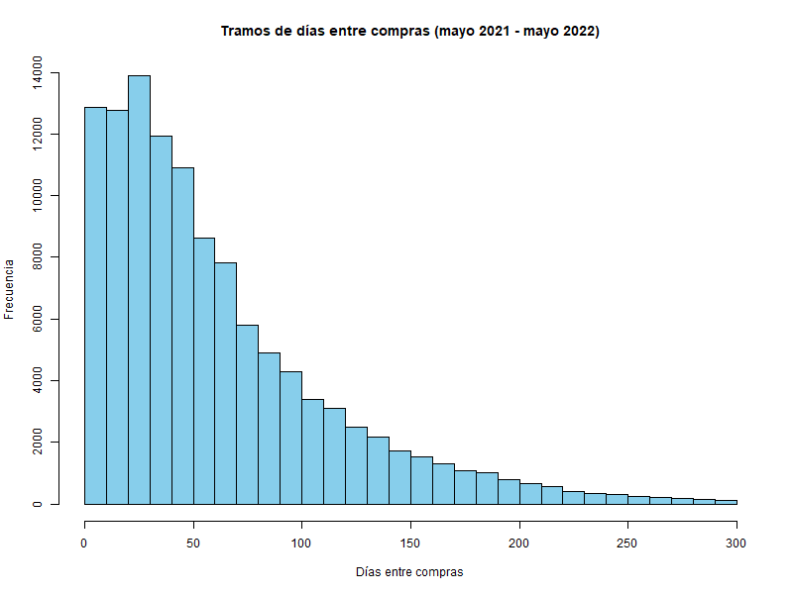
Frecuencia media de repetición de compra en días en el Periodo 1 (Mayo 2021 - Mayo 2022):
76.9

Frecuencia media de repetición de compra en días en el Periodo 2 (Mayo 2022 - Mayo 2023):
74.2

El 75% de las compras en el Periodo 1 (mayo 2021 - mayo 2022) ocurren antes de: 84 días

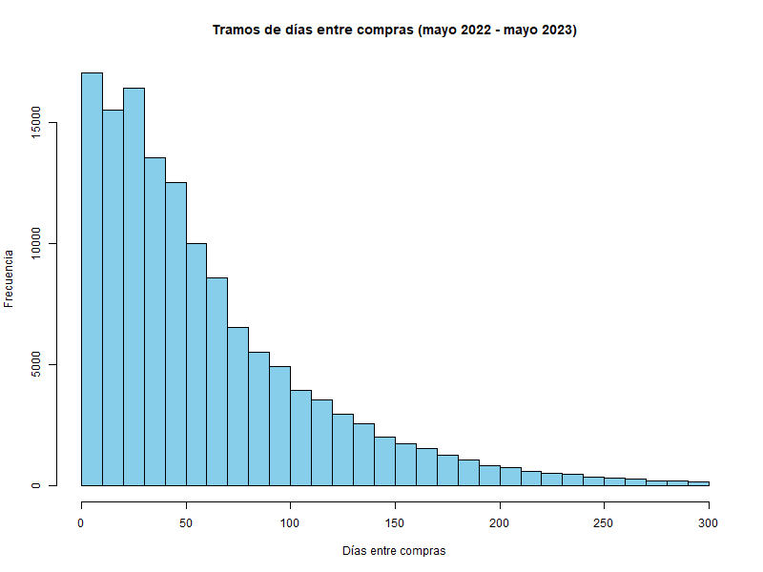
El 75% de las compras en el Periodo 2 (mayo 2022 - mayo 2023) ocurren antes de: 83 días

